Sheet1
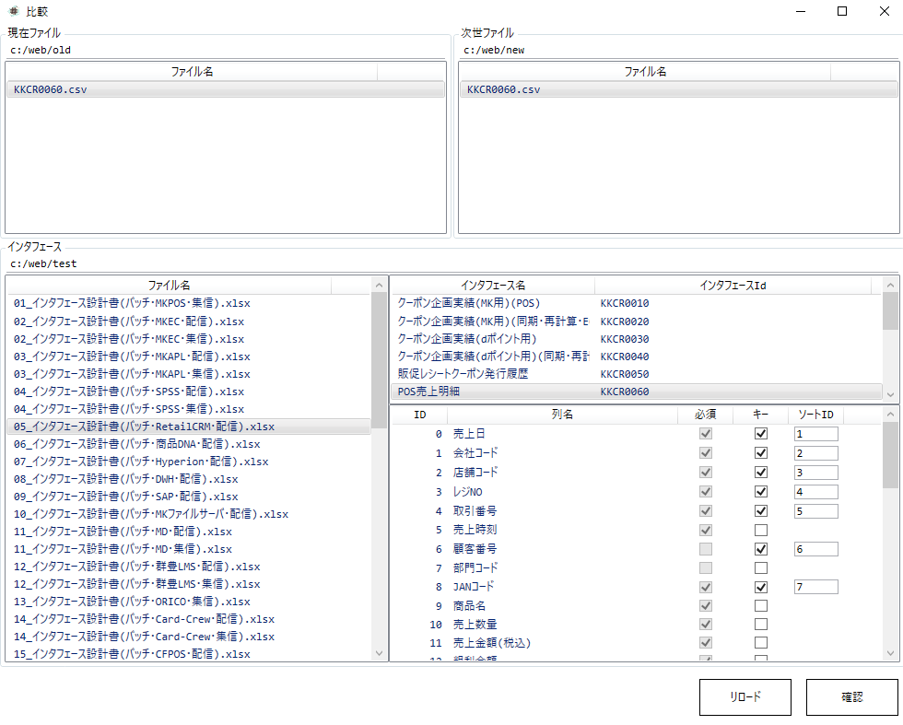
1
3
2
4

1 | 現世代のフォルダURLを入力する
2 | 現世代のファイルを選択する
3 | 次世代のフォルダURLを入力する
4 | 次世代のファイルを選択する
5 | インタフェースのフォルダURLを入力する
5
6 | インタフェースファイルを選択する
7 | インタフェースを選択する
8 | キー、ソート順番を入力する
9 | 確認する
10 | フォーマットを選ぶ
11 | エクスポートする
7
6

8

9

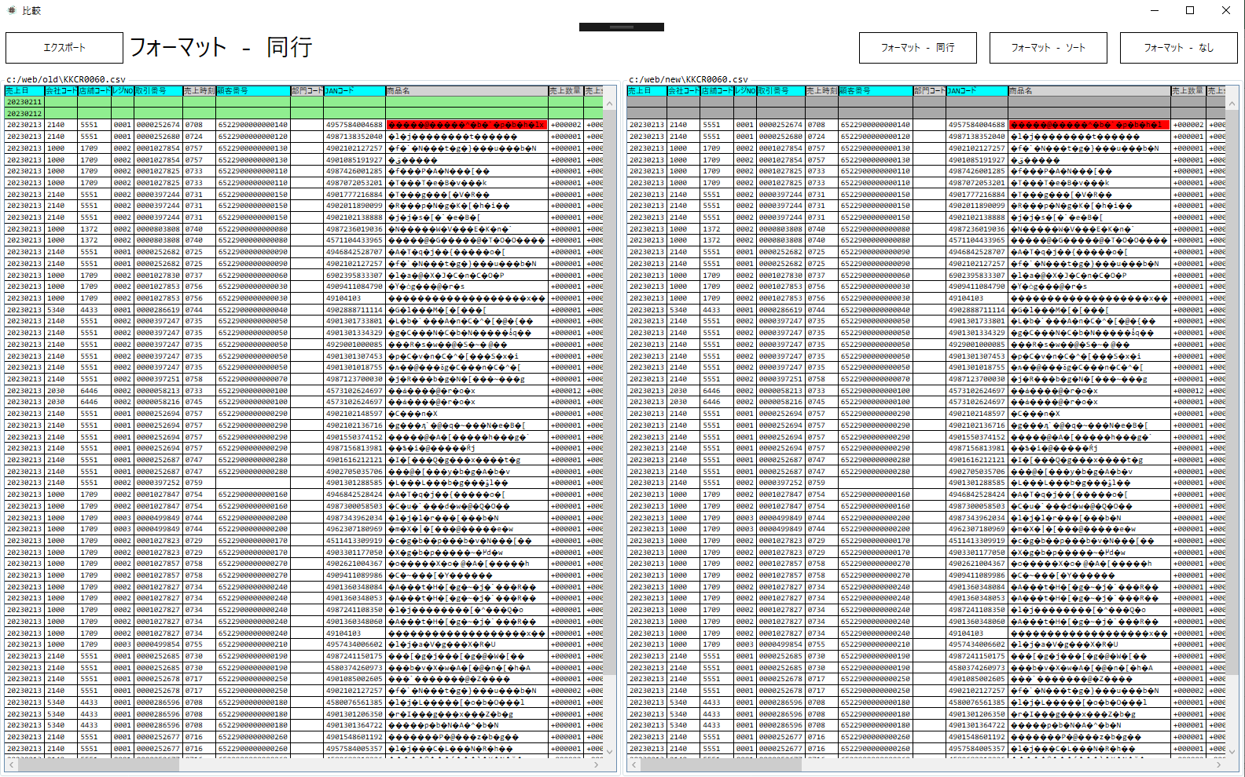
11
10

